Barème_de_votre_sujet
Question | Eléments de correction / Indicateurs
Q1 | 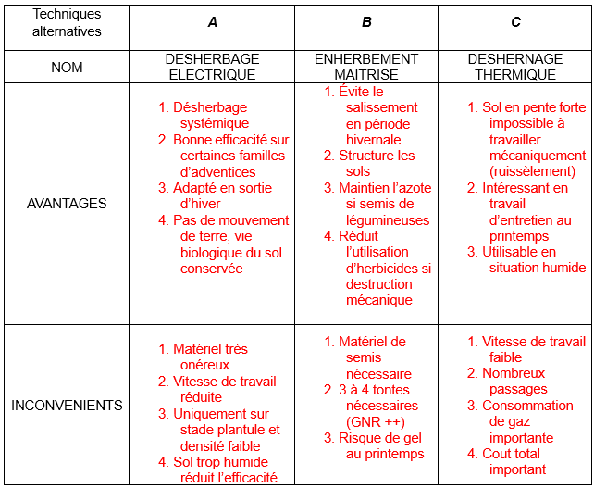
Q2 | Écartement interrang de 2,5 m maximum, 2 m donc OK Écartement intercep de 0,80 m minimum, 0,9 donc OK AOC Gaillac minimum 4000 pieds par hectare, surface occupée par un pied S = 0,9 × 2 = 1,8 m² Densité= 10000 / 1,8 = 5555 pieds/ha
Q3 | Taille en guyot simple ou double, cordon de Royat
Q4 | Nrangs = 100/2 = 50 rangs Longueur travaillée : Ltravaillée = 50 × 100 = 5 000 m Temps travail = (32 × 5 000) / (5 500) = 29,09 h Temps majoré = 58,18 × 1,15 = 33,45 h Temps logistique = (32 × 100) / 320 × 20 = 200 minutes soit 3,33 h Temps total = 33,45 + 3,33 = 36,78 h
Q5 | 32 ha travaillés à 5,5 km.h-1 Temps travail = (32 × 5 000) / 5500 = 29,09 h Temps majoré = 29,09 × 1,15 = 33,45 h
Q6 | Augmentation = (2 × 33,45) - 36,78 = 30,12 h
Q7 | 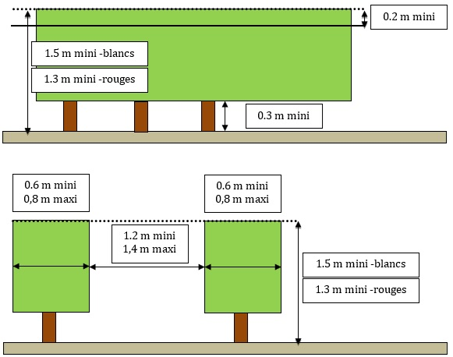 En vin rouge hauteur de feuillage de 0,5 × 2 = 1 m ; en vin blanc 0,6 × 2 = 1,2 m. Hauteur du rang minimale = 1,2 + 0,3 = 1,5 m mini les 3 versions ont suffisamment de dégagement sous arche. En tenant compte de la déclivité de 25 % de certaines parcelles, le demi-tour du robot en bout de rang sera plus stable avec un L (2 m sous arche et 1590 mm de voie) comparativement à un M qui n’a que 1160 mm de voie. En tenant compte de la largeur du palissage qui varie selon l’état végétatif de 0,6 à 0,8 m, le choix sera le robot TED version L.
Q8 | Le robot TED travaille entre 100 m.h-1 et 4,5 km.h-1, il peut supporter un poids de 300 kg par perche, 600 kg au total. Les outils passifs homologués sont tous les interceps mécaniques, les disques émotteurs, les décavaillonneuses avec une vitesse de travail suffisante. Pour les étoiles bineuses, la vitesse de travail est un peu faible comparativement aux préconisations. Ted peut effectuer du décavaillonnage en autonomie augmentée à V = 2,2 km.h-1 Les outils animés sont ceux de la gamme Evolt de Boisselet, meilleur travail au plus proche du pied en cas de vignes jeunes ou ceps très courbés. En aucun cas les outils ne doivent dépasser du gabarit hors-tout du robot, il est donc impossible de travailler l’interrang dans son intégralité.
Q9 | a) Le signal RTK NTRIP est un signal GNSS corrigé qui permet la navigation automatique du robot. b) La station GNSS RTK grâce à sa position de référence fixe et connue, calcule les erreurs détectées, les encode sous format RTCM et les envoie à un serveur NTRIP (Ntrip caster). c) Le récepteur GNSS du robot se connecte aux serveur NTRIP via l’internet mobile via (GPRS, 3G, 4G, etc.) et demande les corrections de sa zone géographique.
Q10 | Ted peut travailler 6,5 ha au maximum par jour. 1 ha > 50 rangs sur 100 m avec interrang de 2 m. Temps travail = (6,5 × 5 000) / 4000 = 8,125 h. Temps majoré = 8,125 × 1,10 = 8,94 h.
Q11 | Le tracteur couvre la surface en 6,8 h. Le robot en 8,94 h pour 1 passage. Le tractoriste sera disponible durant près de 9 h pour la coactivité. Augmentation = (2 × 8,94) - 6,8 = 11,08 h
Q12 | Les temps de travail sont sensiblement identiques (5 h pour le robot et 4,6 h tractoriste) Le travail en décavaillonnage est lent et demande une concentration importante du tractoriste, avec fatigabilité accrue. Le robot peut effectuer ce travail sans grande valeur ajoutée pour décharger le tractoriste vers d’autres activités sur l’exploitation pour une durée de 5 h. Cependant il faut tenir compte de la logistique inhérente au robot qui consomme 1h supplémentaire (chargement déchargement transport sur remorque pour la route). Le robot en travaillant de manière autonome ou en coactivité supplante ou complémente le travail des tractoristes, et compte tenu de sa polyvalence il permet un travail sur le cycle végétatif tout au long de l’année.
Q13 | b = arctg ( 15/100 ) = 8,53°
Q14 | 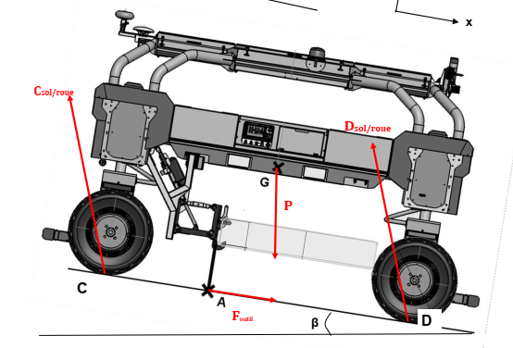
Q15 | Théo résultante statique sur x : - ( Ftang C+ Ftang D ) + Fresistroul+ Foutil + P cos ( 270° + 8,53°) = 0 D'où A.N. : Ftangentiel total = ( 0,05 × 2300) + 100 + 2300 × cos 261,5° = 115 + 100 + 340 = 555 daN
Q16 | Pnécessaire= 5 550 × 2,2 / 3,6 = 3 392 W
Q17 | Pmoteurs = Pnécessaire / ηtransmission = 3392 / 0,8 = 4240 W
Q18 | D’après Annexe 5, puissance du robot = 10 kW ( quel que soit le robot choisi ). Valeur > aux 4,24 kW nécessaires. Le robot pourra bien franchir la pente en travaillant .
Q19 | 100 / 2 = 50 rangs
Q20 | 2 ha = 20 000 m2 d’où L = S/l = 20 000 / 100 = 200 m de longueur D’où durée travail pour un rang = longueur rang / vitesse = 200 / 2200 = 0,09 h Durée désherbage parcelle = (0,09 × 50 rangs) × 1,1 = 4,95 h
Q21 | Emontée = Pmoteurs × temps pour un rang = 4 500 × 0,09 = 405 Wh = 0,4 kWh
Q22 | Etotale = (Emontée × 25 ) + (Emontée × 25 × 0,15) + (Emontée × 25 × 0,05) = 12 kWh
Q23 | Le travail de désherbage de la parcelle peut se faire sans souci dans la journée, puisqu’il représente un peu plus d’une demi-journée de travail. M. Delisle devra équiper son robot d'une part en batteries standards puisque les batteries de type standard ont une capacité de 26 kWh ( > aux 12 kWh nécessaires ), d’autre part, le rapport 12/26 = 46 % , on gardera donc 54 % de capacité ( > aux 20 % réclamés par M. Delisle ).
Q24 | Coût énergétique du robot = 12 × 0,2068 = 2,48 €
Q25 | Depuis les courbes à N= 1600 tr.min-1 on a P = 53 KW et Cspé = 270 g.kW-1.h-1. D’où Préelle = 0,4 × 53 = 21,2 kW Donc Cmassique = Préelle × Cspé = 21,2 × 270 = 5724 g/h soit 5,72 kg/h.
Q26 | Etracteur = Cmassique × PCI × tps travail = 5,72 × 12 × 4,6 = 316 kWh Coût énergétique = (Conso massique / masse volumique) × prix × temps travail = (5,72 / 0,880) × 1,12 × 4,6 = 33,48 €
Q27 | Pour le robot : 2,48 € et 12 kW.h Pour le tracteur : 33,48 € et 316 kW.h Pour les 2 critères, le robot est plus pertinent : coût divisé par 13,5 et consommation énergétique par 26.
Q28 | Environnemental : Conversion en HVE donc objectif de réduction des IFT Maintien des IAE car réduction importante des herbicides sur le rang Si couverture du rang en enherbement maitrisé ceci va augmenter la biodiversité Une partie du vignoble est déjà en AB Pour cela les deux premiers indicateurs HVE sont atteignables. Agronomique : Le travail sur le rang en désherbage mécanique impose une fréquence d'intervention qui peut doubler Certains travaux se font à faible vitesse et demandent plus de concentration ce qui rends les opérations plus fatigantes pour le tractoriste. Économique : Plus de passage = plus de consommation de carburant et usure accélérée Plus de passages = plus de charge de travail pour les tractoristes, déja chargés, PB de MO disponible Le robot enjambeur peut assurer la majorité de travaux sur le rang pour des vitesses comprises entre 0,1 et 4,5 km.h-1 Le robot consomme très peu d'énergie comparativement au tracteur (26 fois moins), Si on met de côté le cout intrinsèque du robot le cout ramené à l'hectare est 13,5 fois moindre que celui du tracteur Le robot peut travailler en autonomie augmentée jusqu'à 2,2 km.h-1 libérant ainsi totalement le tractoriste vers d'autres activités. MAIS Il nécessite de la supervision pour des travaux conduits à plus de 2,2 km.h-1 la coactivité devient possible. Il ne peut pas travailler l'interrang. Il nécessite une logistique supplémentaire car il ne peut pas se déplacer sur route Choix du robot : TED version L avec batterie standard
Bonus | Jusqu'à + 4 points bonus attribuables, soit 5 % des points du barème, pour récompenser la qualité de rédaction avec jusqu'à : + 2 pts pour la syntaxe ; + 2 pts pour l'orthographe. | 

 | Partie 1

 | Partie 2

 | Partie 3

